Programación
1. Link www.larockola.com
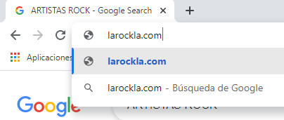

2. Ingresa y muestra los generos disponibles

3. Muestra los artistas Disponibles

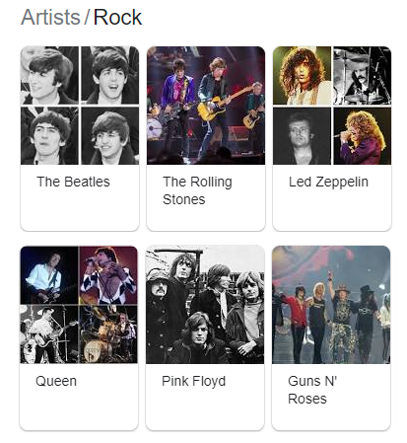

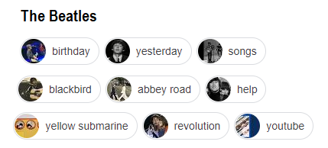
4. Muestra las canciones disponibles |  | Programacion
 |  | IdProgramacion | Integer
 |  | Link | Varchar(250)
 |  | Turno | Autonumérico

 | Seleccionar

